المؤشرات الكلية
سوق العراق للاوراق المالية
جلسة الاربعاء 2026/1/7 |  |  |  | تقرير أسعار الأسهم المتداولة لسوق العراق للأوراق المالية |  |  |  |  |  |  |  | 
الجلسة (3)
الاسهم المتداولة المدرجة و OTC |  |  | 465,972,864 |  |  | قيمة الأسهم المتداولة المدرجة و OTC |  | 686,153,924 |  |  | صفقات الشركات المدرجة وOTC | 820

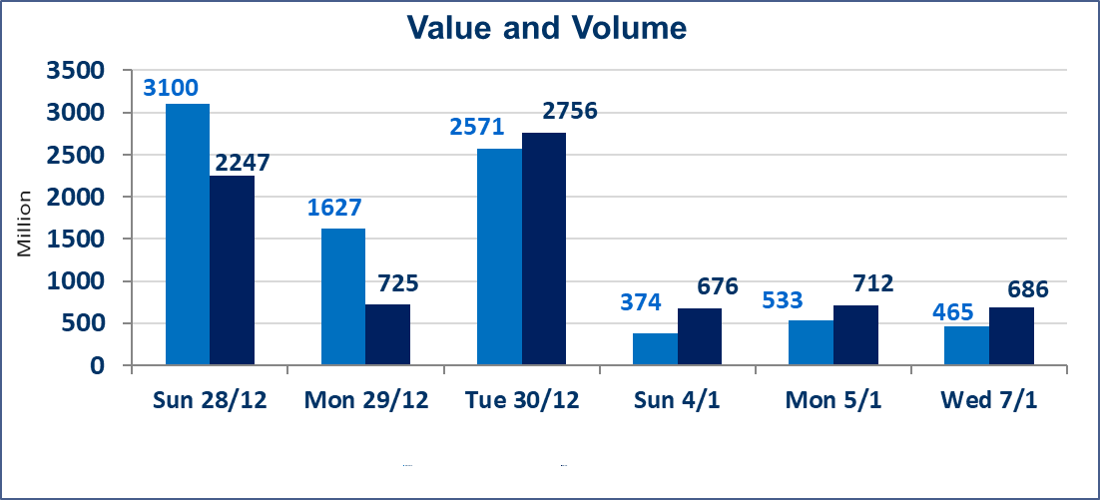
المؤشر60 ISX اليوم | 983.95 |  | نقطة |  |  | المؤشر15 ISX اليوم | 1206.79 | نقطة
المؤشر 60 ISX السابق | 982.27 |  | نقطة |  |  | المؤشر 15 ISX السابق | 1202.07 | نقطة
نسبة التغير | 0.17 |  | % |  |  | نسبة التغير | 0.39 | %
عدد النقاط | 1.68 |  | نقطة |  |  | عدد النقاط | 4.72 | نقطة

الشركات المدرجة | 104 | OTC | 14 | 118 |  | الشركات غير المتداولة المدرجة | 40 | OTC | 13 | 53
الشركات المتداولة | 47 | OTC | 1 | 48 |  | الشركات المرتفعة |  |  | 15
شركات الهيئة العامة |  |  |  | 6 |  | الشركات المنخفضة |  |  | 10
الموقوفة بقرار من هيأة الأوراق المالية |  |  |  | 11
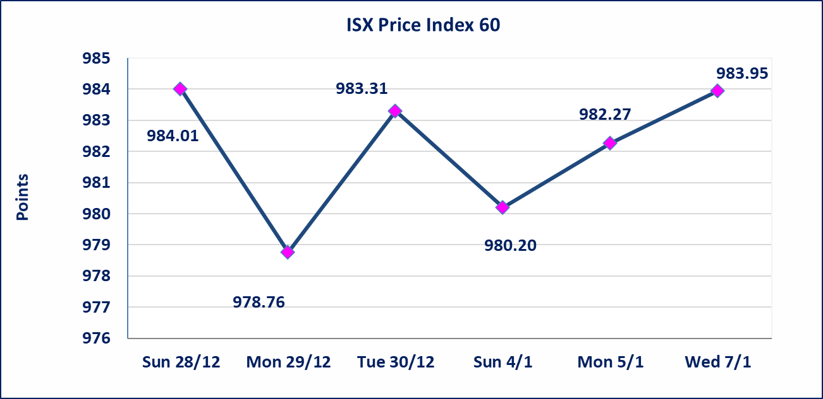
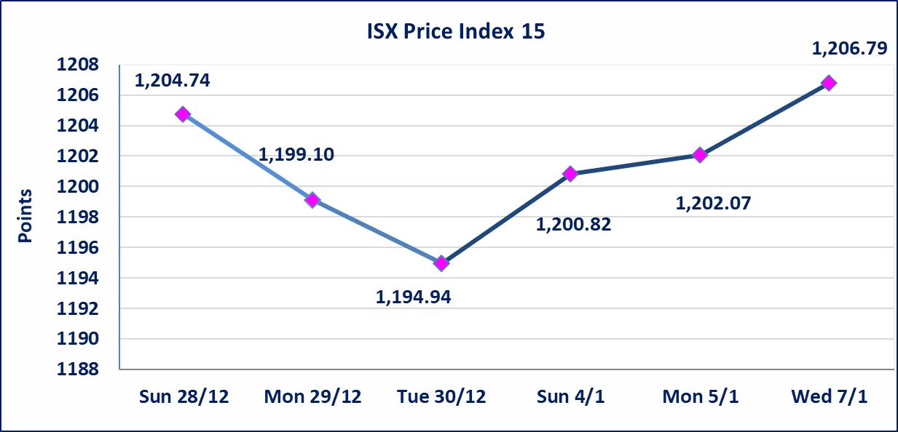

بابل للانتاج الحيواني والنباتي (ABAP) | تم إيقاف التداول على أسهم الشركة لجلسة الاربعاء 2026/1/7 لعدم تقديم الافصاح لسوق العراق للاوراق المالية بخصوص اهم الاحداث الجوهرية التي أدت إلى انخفاض سعر السهم لجلستين بكامل حدود نسبة التغير لجسلتي 1/4 و 2026/1/5.
الحد الأعلى والادنى للتغير في السعر | نسبة التغير في المنصة النظامية (15%)، نسبة التغير في المنصة الثانية (20%)، نسبة التغير في المنصة الثالثة (5%) إرتفاعاً وإنخفاضاً من سعر الاغلاق السابق.
Web site : www.isx-iq.net E-mail : info-isx@isx-iq.net |  |  |  |  | 07834000034 - 07711211522 : ص . ب :3607 العلوية الهاتف |  |  |  |  |  | بغداد /الكرادة/ قرب المسرح الوطني /مجاور مصرف الخليج التجاري

نسبة التغير
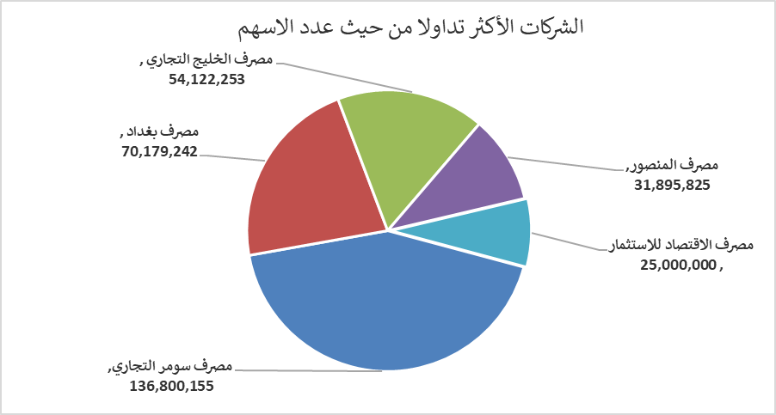
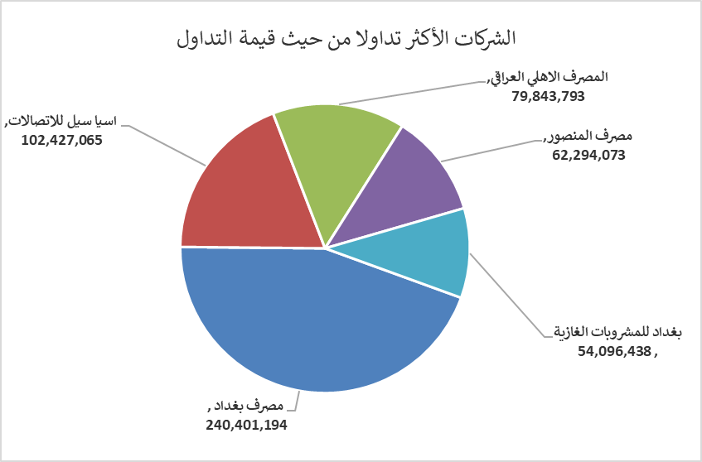
الشركات الأكثر ارتفاعاً وانخفاضاً

نسبة التغير لاسعار الاغلاق الاكثر ارتفاعاً |  |  |  | نسبة التغير لاسعار الاغلاق الاكثر انخفاضاً
اسم الشركة | اغلاق | التغير(%) | الاسهم المتداولة | اسم الشركة | اغلاق | التغير (%) | الاسهم المتداولة
العراقية لصناعات الكارتون | 2.070 | 15.00 | 1,284,982 | مصرف الاتحاد العراقي | 0.200 | -9.09 | 1,124,254
الحديثة للانتاج الحيواني | 0.400 | 11.11 | 70,000 | فندق أشور | 33.000 | -4.35 | 45,500
مصرف نور العراق الاسلامي | 0.210 | 5.00 | 100,000 | الكندي لانتاج اللقاحات البيطرية | 2.400 | -4.00 | 18,096
الخازر لانتاج المواد الانشائية | 1.310 | 4.80 | 711,000 | العراقية للسجاد والمفروشات | 17.000 | -3.41 | 180,000
المواد الانشائية الحديثة | 0.960 | 4.35 | 240,000 | الكيمياوية والبلاستيكية | 2.000 | -1.96 | 2,004,476

الشركات الاكثر نشاطا حسب الاسهم المتداولة (حجم التداول) |  |  |  | الشركات الاكثر نشاطا حسب القيمة المتداولة
اسم الشركة | اغلاق | التغير(%) | الاسهم المتداولة | اسم الشركة | اغلاق | التغير (%) | القيمة المتداولة
مصرف سومر التجاري | 0.150 | 0.00 | 136,800,155 | مصرف بغداد | 3.440 | 0.29 | 240,401,194
مصرف بغداد | 3.440 | 0.29 | 70,179,242 | اسيا سيل للاتصالات | 13.700 | 1.86 | 102,427,065
مصرف الخليج التجاري | 0.300 | 3.45 | 54,122,253 | المصرف الاهلي العراقي | 4.800 | 0.00 | 79,843,793
مصرف المنصور | 1.960 | 0.00 | 31,895,825 | مصرف المنصور | 1.960 | 0.00 | 62,294,073
مصرف الاقتصاد للاستثمار | 0.230 | 0.00 | 25,000,000 | بغداد للمشروبات الغازية | 5.750 | -0.17 | 54,096,438

